男子（中学校）
令和５年度県新人大会剣道個人【男子】参加申込書 |  |  |  |  |  |  | 入力の説明について
学校名 | 〇〇〇立 | 〇〇中学校 | 地 区 中体連名 |  | 中体連 | 学校名、校長名、監督名、選手を入力します。
校長名 | 〇 〇 〇 〇 |  | 職印 |  |  | 地区中体連名、学年、地区順位、団体エントリーの有無を選択します。
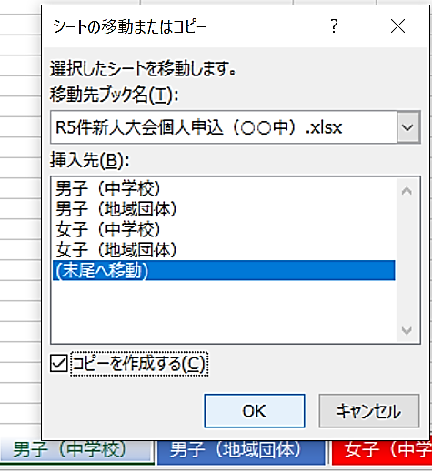
監督名 | 〇 〇 | 〇 〇 | 校長・教職員・部活動指導員(該当に○) |  |  |  | ← | 図形を移動し、ご活用下さい。
選 手 | 氏 | 名 | 学 年 | 地区順位
 | 〇 〇 | 〇 〇
備 考 |  |  | 団体戦(7名)にもエントリー されている場合は○を

上記の者は，本大会参加についての本人・保護者の同意を得ているので，参加を申し込みます。又，本大会プログラム作成・掲示板及び報道発表・ホームページ・記録集等への氏名・所属校・学年等の個人情報の記載についての本人及び保護者の同意を得ています。 （このままＡ４サイズで２部提出）※１部複写 |  |  |  |  |  | 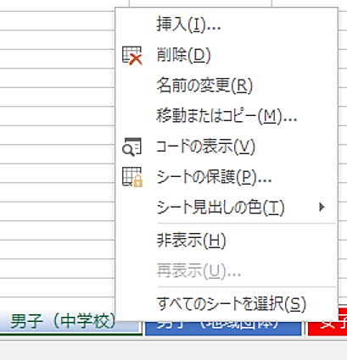

【希望購入プログラム冊数】（団体は出場チーム数分，個人のみ出場の場合は学校に１冊配布します。生徒，保護者等で購入希望する冊数を記入してください。事前に希望をとり，できるだけ多くの購入をお願いします。） |  |  |  |  |  | ・複数の生徒が参加する場合は、ｓｈｅｅｔを増やして対応します。 ① 図のように増やしたいsheetを右クリックし「移動またはコピー」を選択します。 ② 「コピーを作成する」をチェックし、作成したい場所を選んで「ＯＫ」をクリックします。 ③ 図では「末尾へ移動」を選択しました。末尾にsheetがコピーされました。 ※ 不要なsheetは削除して頂いてもかまいません。

 | 冊 × | 600 | ＝ | 0 | 円 | ← |  | に冊数を入力すると、金額が計算されます。

※個人戦出場者で，団体戦にも出場する場合は，団体の申込書にまとめて記入願います。 ※男女共出場の場合は，男子の申込書に合計で記入願います。

女子（中学校）
令和５年度県新人大会剣道個人【女子】参加申込書 |  |  |  |  |  |  | 入力の説明について
学校名 | 〇〇〇立 | 〇〇中学校 | 地 区 中体連名 |  | 中体連 | 学校名、校長名、監督名、選手を入力します。
校長名 | 〇 〇 〇 〇 |  | 職印 |  |  | 地区中体連名、学年、地区順位、団体エントリーの有無を選択します。
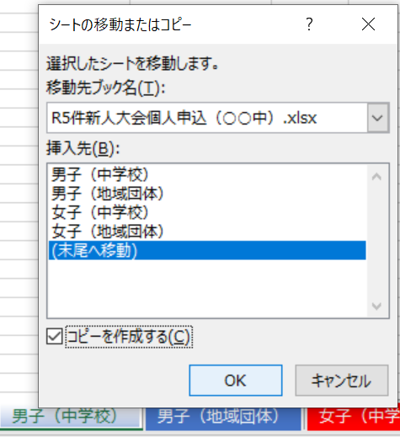
監督名 | 〇 〇 | 〇 〇 | 校長・教職員・部活動指導員(該当に○) |  |  |  | ← | 図形を移動し、ご活用下さい。
選 手 | 氏 | 名 | 学 年 | 地区順位
 | 〇 〇 | 〇 〇
備 考 |  |  | 団体戦(7名)にもエントリー されている場合は○を

上記の者は，本大会参加についての本人・保護者の同意を得ているので，参加を申し込みます。又，本大会プログラム作成・掲示板及び報道発表・ホームページ・記録集等への氏名・所属校・学年等の個人情報の記載についての本人及び保護者の同意を得ています。 （このままＡ４サイズで２部提出）※１部複写 |  |  |  |  |  | 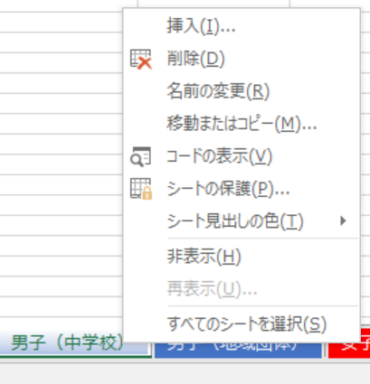

【希望購入プログラム冊数】（団体は出場チーム数分，個人のみ出場の場合は学校に１冊配布します。生徒，保護者等で購入希望する冊数を記入してください。事前に希望をとり，できるだけ多くの購入をお願いします。） |  |  |  |  |  | ・複数の生徒が参加する場合は、ｓｈｅｅｔを増やして対応します。 ① 図のように増やしたいsheetを右クリックし「移動またはコピー」を選択します。 ② 「コピーを作成する」をチェックし、作成したい場所を選んで「ＯＫ」をクリックします。 ③ 図では「末尾へ移動」を選択しました。末尾にsheetがコピーされました。 ※ 不要なsheetは削除して頂いてもかまいません。

 | 冊 × | 600 | ＝ | 0 | 円 | ← |  | に冊数を入力すると、金額が計算されます。

※個人戦出場者で，団体戦にも出場する場合は，団体の申込書にまとめて記入願います。 ※男女共出場の場合は，男子の申込書に合計で記入願います。

